两中心园建材料表
文化中心总平土建材料表
总平园建工程 |  |  |  | 报价单位 |  |  |  |  |  |  |  |  | 备注
序号 | 名称规格型号 | 单位 | 暂估量 | 单位1 | 不含税单价（元） | 单位2 | 不含税单价（元） | 单位3 | 不含税单价（元） | 过控建议价 | 过控意见备注 | 确定不含税单价（元）
1 | 900*100*15厚仿芝麻灰荔枝面生态PC砖 | m2 | 20 | 四川聚瓷建材有限公司；联系人：宋玉群；电话：13547215555 | 54.73 | 四川省米兰诺陶瓷有限公司；销售：李伟；电话：13419444857 | 60.21 | 四川省金佛瓷业有限公司；联系人：李伟；联系电话：18781399183 | 65.02 | 54.73 | 结合武胜已财评滨江中路项目，20厚PC砖材料价格为85元/m2，同意报价
2 | 600*300*18厚彷芝麻灰荔枝面生态PC砖 | m2 | 3207.81 |  | 65.68 |  | 72.25 |  | 78.03 | 65.68 | 结合武胜已财评滨江中路项目，20厚PC砖材料价格为85元/m2，同意报价
3 | 600x150x30厚芝麻灰荔枝面生态PC砖 | m2 | 195.33 |  | 109.47 |  | 120.41 |  | 130.05 | 109.47 | 结合武胜已财评滨江中路项目，20厚PC砖材料价格为85元/m2，同意报价
4 | 600x600x30仿芝麻灰荔枝面生态PC砖 | m2 | 60.894 |  | 109.47 |  | 120.41 |  | 130.05 | 109.47 | 结合武胜已财评滨江路项目，20厚PC砖材料价格为85元/m3，同意报价
5 | 300*300x20厚芝麻灰花岗石荔枝 | m2 | 76.806 | 广安市广安区精工恒石经营部；经营者：陈百孟；电话：15736107777 | 72.98 | 四川嘉侑石材有限公司；法定代表人：李刚；电话：18121921500 | 80.28 | 江苏怀创石业有限公司；法定代表人：曾维东；电话：17790517979 | 86.70 | 72.98 | 达州信息价芝麻白折合约4000元/m3,同意报价
6 | 600*400*20厚芝麻灰花岗岩压顶，户型定制 | m2 | 100 |  | 93.83 |  | 103.21 |  | 111.47 | 80 | 按4000元/m3折算
7 | 200*500*20芝麻灰花岗石 | m2 | 200 |  | 72.98 |  | 80.28 |  | 86.70 | 72.98 | 达州信息价芝麻白折合约4000元/m3,同意报价
8 | 600*600*30芝麻白花岗石荔枝面 | m2 | 1500 |  | 109.47 |  | 120.41 |  | 130.05 | 109.47 | 达州信息价芝麻白折合约4000元/m3,同意报价
9 | 600x600x50厚芝麻灰花岗石荔枝面 | m2 | 319.056 |  | 182.44 |  | 200.69 |  | 216.74 | 182.44 | 达州信息价芝麻白折合约4000元/m3,同意报价
10 | 600x400x50芝麻灰花岗石荔枝面（外切直角15x15） | m2 | 10.816 |  | 182.44 |  | 200.69 |  | 216.74 | 182.44 | 达州信息价芝麻白折合约4000元/m3,同意报价
11 | 900*370*50厚芝麻灰荔枝面花岗岩，拉槽三道10*5 | m2 | 100 |  | 192.87 |  | 212.16 |  | 229.13 | 192.87 | 达州信息价芝麻白折合约4000元/m3,同意报价
12 | 增强聚丙烯(FRPP)模压管 DN300 SN8 | m | 310 |  | 152.21 |  | 167.43 |  | 180.83 | 152.21 | 同意报价
13 | 增强聚丙烯(FRPP)模压管 DN300 SN12.5 | m | 58 |  | 205.38 |  | 225.92 |  | 243.99 | 205.38 | 同意报价
14 | 增强聚丙烯(FRPP)模压管 DN400 SN12.5 | m | 75 |  | 266.89 |  | 293.58 |  | 317.06 | 266.39 | 同意报价
15 | 增强聚丙烯(FRPP)模压管 DN500 SN12.5 | m | 46 |  | 401.38 |  | 441.51 |  | 476.83 | 401.39 | 同意报价
16 | 增强聚丙烯检查井 700*300 | 座 | 20 |  | 175.15 |  | 192.66 |  | 208.07 | 175.15 | 同意报价
17 | 增强聚丙烯检查井 700*400 | 座 | 15 |  | 196.00 |  | 215.60 |  | 232.84 | 196 | 同意报价
18 | 增强聚丙烯检查井 700*500 | 座 | 10 |  | 256.46 |  | 282.11 |  | 304.68 | 256.46 | 同意报价
体育中心园建材料表
19 | 仿水洗面芝麻黑生态PC砖900*300/200*20厚 | m2 | 210.222 | 成都林墅科技有限责任公司 18808261156 | 76.99 | 广东大东瓷砖有限责任公司 18884301934 | 80 | 重庆远大有限责任公司 13880330475 | 90 | 76.99 | 结合武胜已财评滨江中路项目，300*600*20厚PC砖材料价格为85元/m2，同意报价
20 | 烧面芝麻黑花岗岩台阶900*300/370*100厚 | m2 | 809.822 | 成都林墅科技有限责任公司 18808261156 | 350 | 广东大东瓷砖有限责任公司 18884301934 | 360 | 重庆远大有限责任公司 13880330475 | 370 | 350 | 达州信息价芝麻白折合约4000元/m3,同意报价
21 | 仿水洗面芝麻灰生态PC砖900*300*20厚 | m2 | 5460.774 | 成都林墅科技有限责任公司 18808261156 | 70 | 广东大东瓷砖有限责任公司 18884301934 | 80 | 重庆远大有限责任公司 13880330475 | 100 | 70 | 结合武胜已财评滨江中路项目，300*600*20厚PC砖材料价格为85元/m2，同意报价
22 | 福鼎黑生态PC砖900*300*20厚 | m2 | 464.814 | 成都林墅科技有限责任公司 18808261156 | 76.99 | 广东大东瓷砖有限责任公司 18884301934 | 80 | 重庆远大有限责任公司 13880330475 | 90 | 76.99 | 结合武胜已财评滨江中路项目，300*600*20厚PC砖材料价格为85元/m2，同意报价
23 | 仿水洗面芝麻黑900*300*20厚 | m2 | 1897.404 | 成都林墅科技有限责任公司 18808261156 | 76.99 | 广东大东瓷砖有限责任公司 18884301934 | 80 | 重庆远大有限责任公司 13880330475 | 90 | 76.99 | 结合武胜已财评滨江中路项目，300*600*20厚PC砖材料价格为85元/m2，同意报价
24 | 硅PU | m2 | 2500 | 广州富顺体育设施工程有限公司13880330475 | 90 | 成都富顺体育设施工程有限公司18884301934 | 92 | 南充景程体育设施工程有限公司18084908862 | 95 | 86 | 
25 | 成品球场围网高4m，成品φ5墨绿色钢丝网 | m2 | 1268.5 | 四川新嵘金属网丝有限公司 13880330475 | 105 | 南充丰达金属网丝有限公司 18884301934 | 110 | 南充丰达金属网丝有限公司 18084908862 | 110 | 105 | 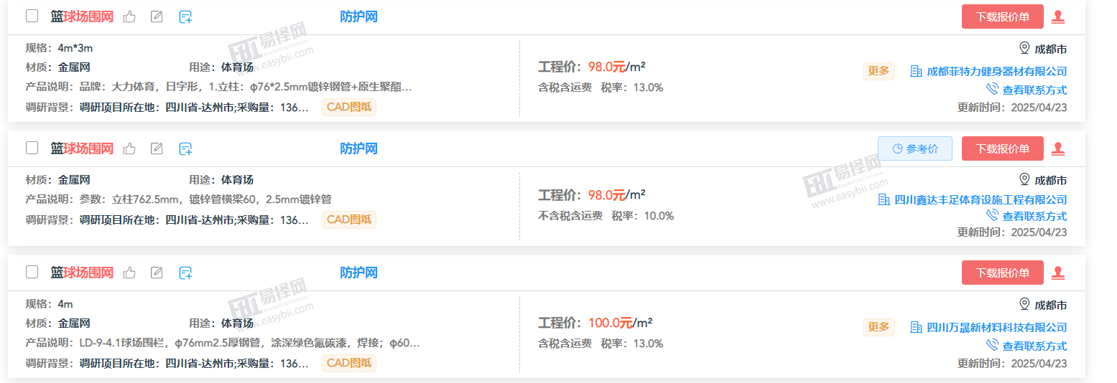 |  | 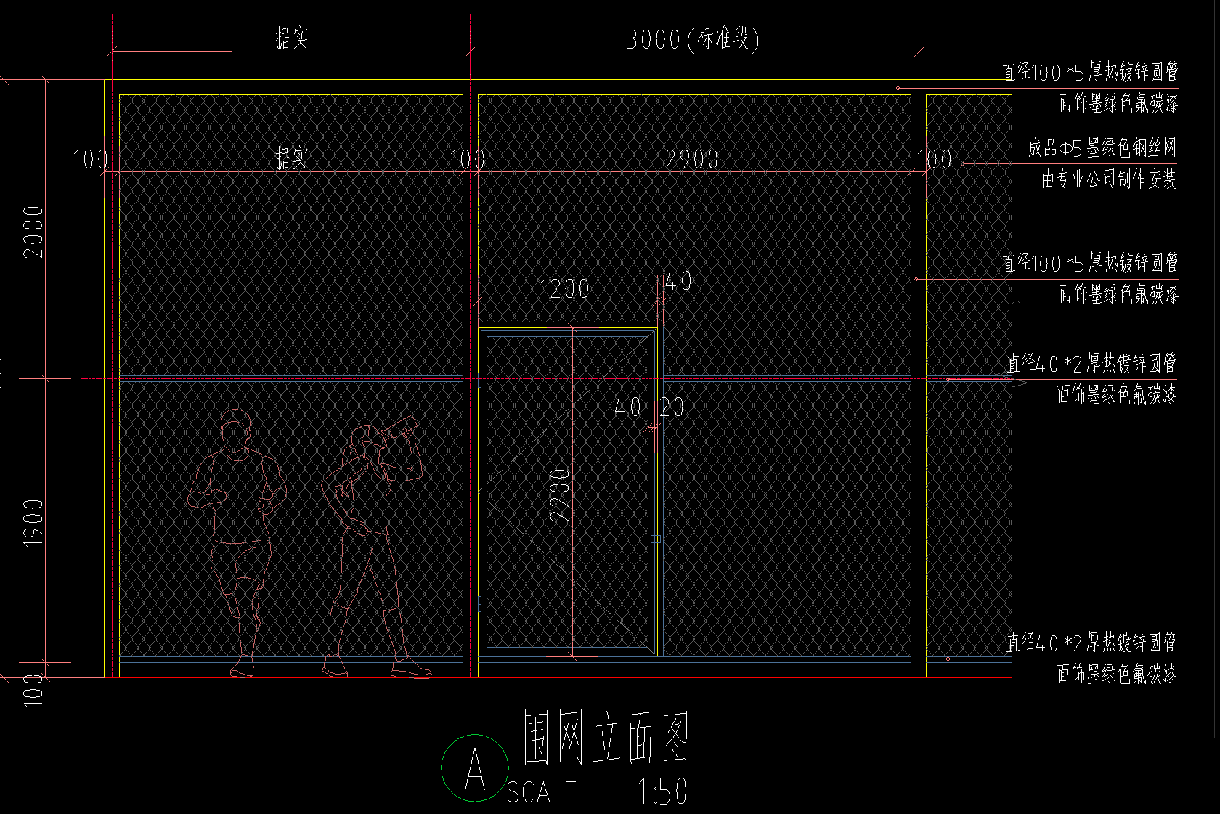 | 85.26
26 | 空调矩管格栅 | m2 | 78.3 | 武胜县沿口怡景经营部 13350227308 | 700 | 成都不锈钢制品经营部 13880330475 | 700 | 重庆不锈钢制品经营部 18884301934 | 750 | 700 |  |  | 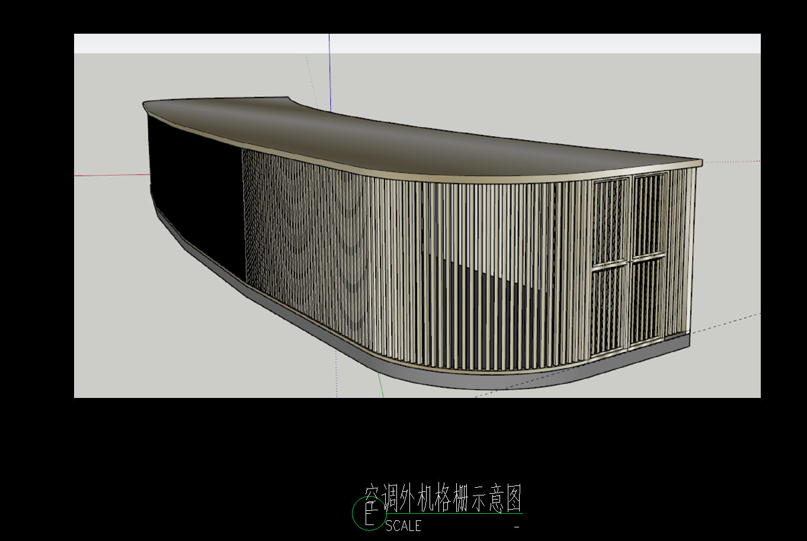 | 98
27 | 仿芝麻灰混凝土路沿石15×25×600(cm) | m3 | 7.54 | 四川环艺石材有限公司 13438636678 | 1400 | 南充环艺石材有限公司 13880330475 | 1450 | 四川环艺石材有限公司 18884301934 | 1400 | 1400 |  |  |  | 87
28 | 3厚304#原色不锈钢盖板 | m2 | 350 | 武胜县沿口怡景经营部 13350227308 | 600 | 成都不锈钢制品经营部 13880330475 | 610 | 重庆不锈钢制品经营部 18884301934 | 700 | 600 | 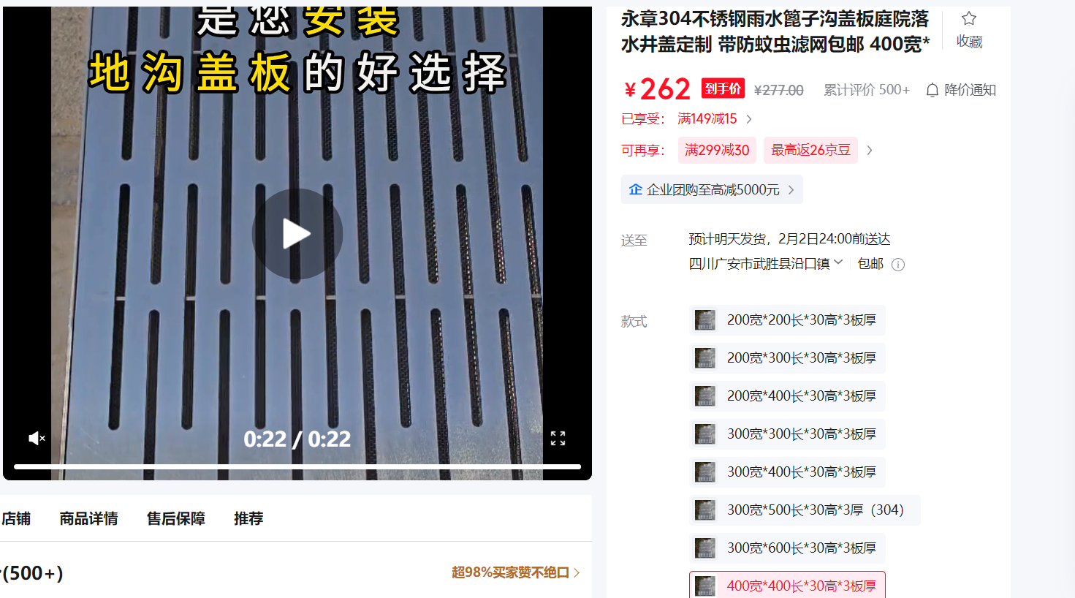

两中心土建
体育中心
序号 | 名称 | 规格、型号 | 单位 | 暂估工程量 | 报价单位 |  |  |  |  |  | 过控建议价 | 过控备注 | 确定不含税单价（元） | 备注
 |  |  |  |  | 单位1 | 不含税 单价 （元） | 单位2 | 不含税 单价 （元） | 单位3 | 不含税 单价 （元）
1 | 9mm厚穿孔吸音板 |  | m2 | 222.495 |  |  |  |  |  |  | 13 | 优化成矿棉吸音板
2 | 泡沫混凝土 |  | m3 | 112.625 | 武胜县宝鑫建材有限公司 6910111 | 280 | 合川商混建材有限公司 18084908862 | 300 | 合川商混建材有限公司 18084908862 | 320 | 191.4 | 
7 | 钢质防火门 | 丙级，红色 | m2 | 6.305 |  |  |  |  |  |  | 280 | 达州信息价未标注甲乙丙，仅标注钢质防火门324.5
8 | 钢质防火门 | 甲级，红色 | m2 | 49.955 |  |  |  |  |  |  | 324.5 | 达州信息价未标注甲乙丙，仅标注钢质防火门324.5
9 | 钢质防火门 | 乙级，红色 | m2 | 17.072 |  |  |  |  |  |  | 300 | 达州信息价未标注甲乙丙，仅标注钢质防火门324.5
10 | 挤塑聚苯板 | 35mm | m2 | 2352.785 |  |  |  |  |  |  | 14 | 按400元/m3折算
11 | 挤塑聚苯板 | 90mm | m2 | 9125.022 |  |  |  |  |  |  | 36 | 按400元/m3折算
14 | 岩棉板 | 40mm | m2 | 1909 |  |  |  |  |  |  | 16 | 按400元/m3折算
15 | 岩棉板 | 45mm | m2 | 253 |  |  |  |  |  |  | 18 | 按400元/m3折算
16 | 溢水槽成品篦子（含型材预埋件） | 400*400**50 | m2 | 44.5 | 重庆恒泰泳池有限公司 13667675022 | 400 | 达州光大泳池有限公司 13982643880 | 410 | 成都鎙泳池有限公司 13880330475 | 420 | 400 | 询价90元/米，折合平方约520元/m2，同意报价
文化中心
40 | 硅酸钙板8+岩棉板90+硅酸钙板4保温防水一体化板（含铝合金专用挂件） |  | m2 | 3800 | 广安皓钥广告装饰设计有限公司；杜晶；18582644706 | 291.91 | 广安市广安区恒之足建材经营部；陈还恒；13696178163 | 309.42 | 广安市广安区优品家建材经营部；王贵芳；18728668575 | 291.91 | 140 | 含保温、防水一体板、成品铝合金挂件费用，定额仅计算人工安装费用

体育器材
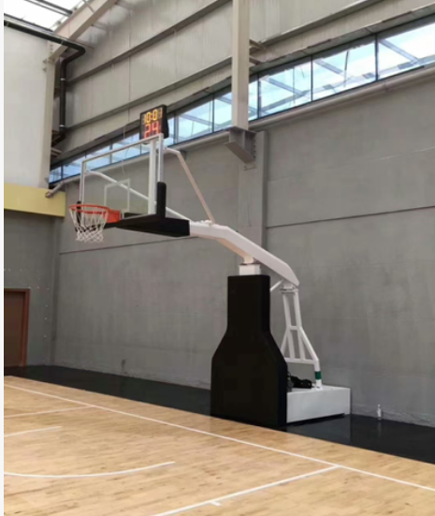
体育器材
序号 | 名称 | 数量 | 单位 | 参考图 | 参数 | 报价单位 |  |  |  |  |  | 送审单价 | 概算单价
 |  |  |  |  |  | 单位1 | 不含税 单价 （元） | 单位2 | 不含税 单价 （元） | 单位3 | 不含税 单价 （元） |  |  | 备注
2 | 室内篮球架 | 2 | 个 | 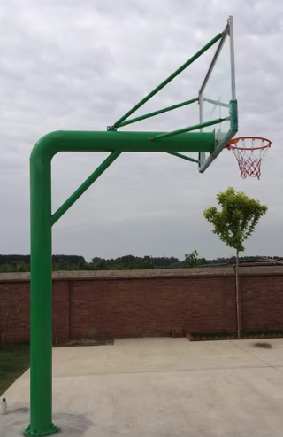 | 体：2m*1m*60cm*40cm 箱体钢板厚度：3mm 伸臂长度：2.2m 伸臂：钢板拼接 副管钢材厚度：3mm 占地长度：3.5m 篮板：钢化玻璃 | 广安天罡科技有限公司 罗：13975194134 | 54500.00 | 四川安信通智能科技有限公司 王：18508152233 | 54000 | 广安慧龙科技有限公司 李：15982638222 | 55000 | 43500 |  | 含安装运输
3 | 室外篮球架 | 4 | 个 | 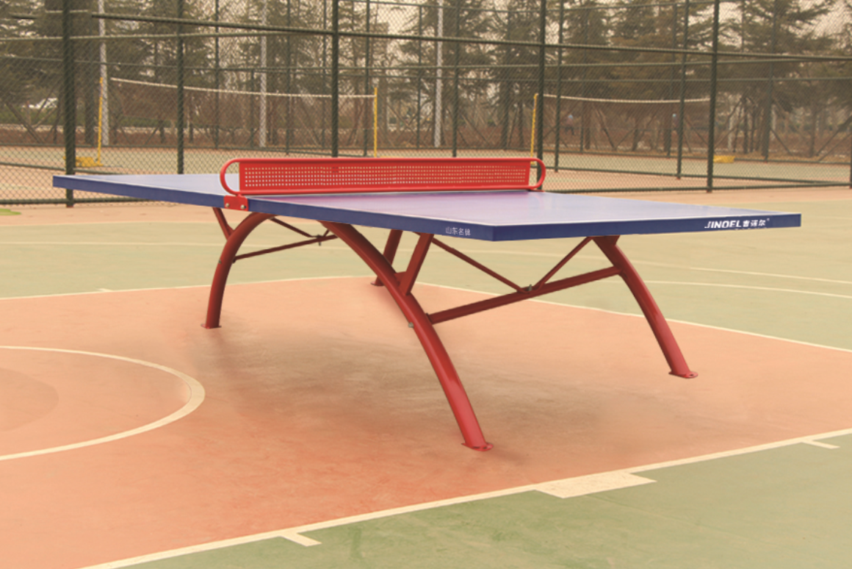 | 220圆管伸臂1.8米 副管厚度：2.5mm 占地长度：2.5m 篮板：钢化玻璃 | 广安天罡科技有限公司 | 5500.00 | 四川安信通智能科技有限公司 | 5150 | 广安慧龙科技有限公司 | 5300 | 3500 |  | 含安装运输
4 | 室外乒乓球桌 | 8 | 张 | 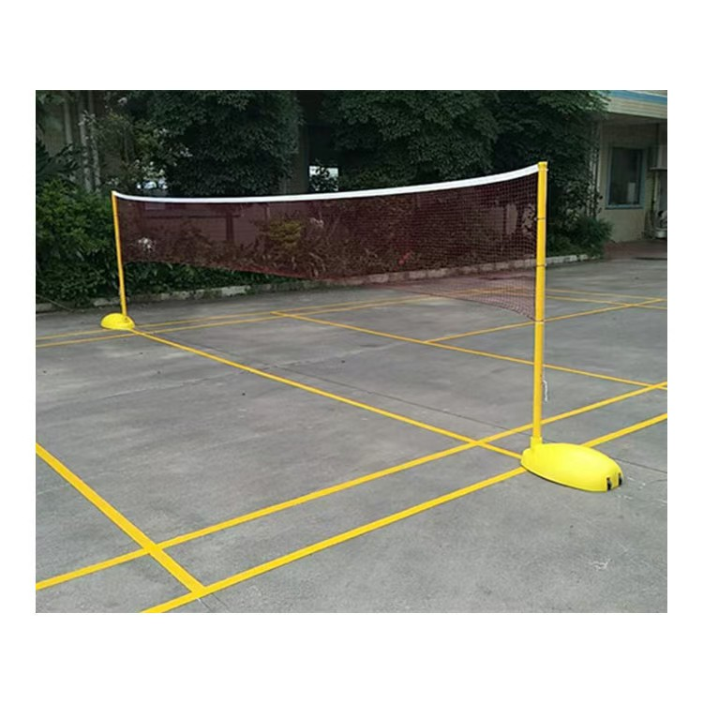 | 长2.74*宽1.52*高760 60圆管彩虹腿 厚度2mm 台面复合材料 | 广安天罡科技有限公司 | 4100.00 | 四川安信通智能科技有限公司 | 3900 | 广安慧龙科技有限公司 | 4250 | 2900 |  | 含安装运输
5 | 室外羽毛球栏网 | 2 | 副 |  | 底座外壳ABS配重水泥 立柱采用42圆管 底座配有轮子可移动 100kg 带球网 | 广安天罡科技有限公司 | 2560.00 | 四川安信通智能科技有限公司 | 2475 | 广安慧龙科技有限公司 | 2800 | 1800 |  | 含安装运输
6 | 室外网球栏网 | 1 | 副 | 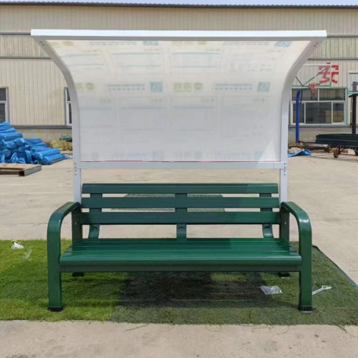 | 8*8方管 厚2.5mm 静电喷塑 带球网 | 广安天罡科技有限公司 | 4500.00 | 四川安信通智能科技有限公司 | 4120 | 广安慧龙科技有限公司 | 4350 | 3300 |  | 含安装运输
7 | 网球场室外休息座椅 | 4 | 组 |  | 有靠背，遮阳棚 规格2020长*960宽*2000高 铝合金 | 广安天罡科技有限公司 | 6520.00 | 四川安信通智能科技有限公司 | 6300 | 广安慧龙科技有限公司 | 6800 | 4050 |  | 含安装运输
8 | 篮球、羽毛球场休息座椅 | 28 | 个 |  | 铝合金长2米，宽40,高45 | 广安天罡科技有限公司 | 725.00 | 四川安信通智能科技有限公司 | 630 | 广安慧龙科技有限公司 | 685 | 410 |  | 含安装运输
8 | 主席台座椅 | 38 | 2016 |  | 1.1、座背海绵:采用冷发泡高回弹优质聚氨酷 (PU) 定型泡绵加防火材料经模具发泡一次成型，回弹性好，座感舒适，经久耐用 采用高密度冷发泡定型绵，舒适耐用，密度高达40 -50kg/m， 靠背尺寸680*440*80mm.坐垫尺寸：480*440*120mm. 需要满足GB/T 10802-2006《通用软质聚醚型聚氨酯泡沫塑料》检测标准，并提供对应的检测报告。 2、座背外板:优质多层板经模具热压成型(靠背板16MM 坐垫板12MM)多层底油密封，有效防止开裂，环保面漆精细饰面，座板带有吸音孔、能有效去除环境噪音。 3、面料:采用公共座椅专用高档优质麻绒布料，也可选用科技布、仿皮、西皮，环保皮料等。面料需要满足GB18401-2010《国家纺织产品基本安全技术规范》检测标准 4、椅脚:采用重力设计，选用优质1.8mm冷轧钢冲压折边成型，并经打磨、抛光、除锈、磷化、静电喷粉、高温锔炉等工序处理，螺栓孔采用隐蔽设计，美观大方，脚架高60mm, 立柱220×80×40mm ,脚片尺寸317×76mm高度20mm士2mm，脚片设有6条凸起加强筋。需要符合HJ 2547-2016《环境标志产品技术要求 家具》检测标准，并提供对应的检测报告 5、扶手：扶手面采用高档榉木或橡木经多次抛光封漆处理，耐磨耐用，美观大方。42×8×2.3CM 6、回复机构：弹簧加阻尼回复机构，回复缓慢，回复噪音更小。 7、侧板：采用优质密度板，面覆海绵和麻绒（布），采用内嵌式侧板设计,比传统外扣式更加稳固耐用、外敷海绵和扪布，触感柔和舒适。厚0.3cm 9、礼堂椅吸音：需要满足GB/T 20247-2006《声学 混响室吸声测量》检测标准，在频率为：100-160HZ中每座椅子平均吸音量不得少于0.25m³。并提供对应的检测报告 10、礼堂椅成品需要满足QB/T 2602-2013《影剧院公共座椅》检测标准，并提供对应的检测报告 | 广安天罡科技有限公司 | 988.00 | 四川安信通智能科技有限公司 | 961 | 广安慧龙科技有限公司 | 990 | 765 |  | 含安装运输
9 | 固定座椅 | 2016 | 个 |  | 1、椅面类型：中靠背中空吹塑椅 2、椅面材料：高密度聚乙烯 3、尺寸：宽：435mm 高：390mm 深：480mm 4、座椅采用高密度聚乙烯为原料，综合性能：符合《体育场馆公共座椅》(QB/T2601-2003)的规定。2)，颜色性能：选用进口色粉，电脑配色，色彩艳丽，色调轻快，座椅产生过程中，加入颜色稳定剂保证颜色持久亮丽，五年之内座椅色彩一致度达到95%.3)，力学性能：抗冲击，耐疲劳，高强度。经国际级质量监督检验中心检验合格，符合QB/T26012003标准，座椅静荷载1600N,10次，椅背静荷载760N,10次：座椅耐久性：椅面载荷950N,10万次，椅背载荷330N,10万次无损：椅面冲击高度： 240mm,10次：椅背冲击高度：330mm，角度48度，10次。 4)耐候性能：在+75C高温下72小时，无龟裂，斑点，气泡及明显变形等外观变化。在-40C低温下24小时，无局部变化，龟裂，斑点，气泡及明显变形等外观变化。5)，抗老化性能：选用进口抗老化剂和室外抗紫外线剂，符合国际标准GB/T16422.2一1999《塑料老化性能试验》标准，使座椅在室外使用5年之内座椅色彩一致度达到95%.6)，使用寿命：座椅整体使用寿命不低于10年。7)，座椅为中空吹塑联体椅，选用原包进口聚乙烯(PE)，采用吹塑工艺中空结构制作而成。座椅机械性能优越，强度高，抗冲击性，安全性，耐候性好，化学性能稳定，耐酸碱，抗静电，耐磨，憎水，颜色稳定。座椅整体设计按照人体工程学原理设计，经模具吹塑成型，具有美观舒适，安全，耐用，便于安装维护和管理等优点。 | 广安天罡科技有限公司 | 155.00 | 四川安信通智能科技有限公司 | 133.5 | 广安慧龙科技有限公司 | 185 | 95 |  | 含安装运输

